Figure 1
Figure 1 - Nombre de victimes d'homicides et de tentatives d'homicides enregistrées entre 2016 et 2022

Type d'infraction | 2016 | 2017 | 2018 | 2019 | 2020 | 2021 | 2022
Homicides | 821 | 823 | 821 | 853 | 816 | 881 | 959
Tentatives d'homicide | 2259 | 2284 | 2482 | 2718 | 3115 | 3136 | 3584

Note : les homicides comprennent les coups et blessures volontaires suivis de mort.
Lecture : en 2022, les services de sécurité ont enregistré 3 584 victimes de tentative d’homicide en France.
Champ : France, homicides (hors attentats) et tentatives d'homicide.
Source : SSMSI, bases statistiques des victimes de crimes et délits enregistrés par la police et la gendarmerie entre 2016 et 2022.

Figure 2
Figure 2 - Répartition, par sexe et contexte de commission, des victimes d‘homicides et des victimes de tentatives d’homicide, enregistrées de 2016 à 2022 (en %)

Infraction | Contexte de commission | Femmes | Hommes | % de femmes
Homicides | hors famille | 13.5 | 58.4 | 18.8 | 50
 | intrafamilial | 18.4 | 9.6 | 65.7 | 50
 |  |  |  |  | 50
Tentatives d'homicide | hors famille | 12.3 | 73.5 | 14.3 | 50
 | intrafamilial | 8.8 | 5.5 | 61.8 | 50

 | Femmes |  | Hommes |  | % de femmes
hors famille | 13.5 | hors famille | 58.4 | hors famille | 18.8 | Homicides hors famille | 50
intrafamilial | 18.4 | intrafamilial | 9.6 | intrafamilial | 65.7 | Homicides intrafamilial | 50
hors famille | 12.3 | hors famille | 73.5 | hors famille | 14.3 | Tentatives d'homicide hors famille | 50
intrafamilial | 8.8 | intrafamilial | 5.5 | intrafamilial | 61.8 | Tentatives d'homicide intrafamilial | 50

Note : les homicides comprennent les coups et blessures volontaires suivis de mort.
Lecture : 13 % des victimes d’homicides sont des femmes qui ont été tuées en dehors de la famille ; les femmes représentent 19 % des victimes d’homicides commis en dehors de la famille.
Champ : France, homicides (hors attentats) et tentatives d’homicide.
Source : SSMSI, bases statistiques des victimes de crimes et délits enregistrés par la police et la gendarmerie entre 2016 et 2022.

Figure 3
Figure 3 - Répartition par sexe et âge des victimes d'homicides et des victimes de tentatives d'homicide, enregistrées par les services de sécurité de 2016 à 2022 (en %)

Tranches d'âge | Homicides |  |  | Tentatives d'homicide
 | Femmes | Hommes | % de femmes | Femmes | Hommes | % de femmes
Ensemble | 32.0 | 68.0 | 32.0 | 21.1 | 78.9 | 21.1
0-9 | 3.9 | 4.5 | 46.3 | 0.7 | 0.8 | 46.8
10-19 | 1.3 | 5.0 | 20.7 | 2.2 | 10.0 | 18.2
20-29 | 3.8 | 16.6 | 18.5 | 5.1 | 26.2 | 16.4
30-39 | 4.6 | 13.3 | 25.6 | 4.6 | 20.1 | 18.6
40-49 | 4.4 | 10.7 | 29.1 | 3.8 | 12.8 | 22.8
50-59 | 4.3 | 8.5 | 33.6 | 2.4 | 5.9 | 29.2
60-69 | 3.2 | 5.0 | 38.8 | 1.2 | 2.1 | 36.5
70-79 | 2.5 | 2.4 | 51.0 | 0.6 | 0.7 | 45.5
>= 80 | 4.2 | 2.0 | 67.4 | 0.4 | 0.4 | 54.8

Tentatives d'homicide
Homicides

Note : les homicides comprennent les coups et blessures volontaires suivis de mort.
Lecture : 4 % des victimes d’homicides sont des filles âgées de 0 à 9 ans ; 46 % des victimes d’homicides âgées de 0 à 9 ans sont des filles.
Champ : France, homicides (hors attentats) et tentatives d’homicide.
Source : SSMSI, bases statistiques des victimes de crimes et délits enregistrés par la police et la gendarmerie entre 2016 et 2022.

Figures 4
Figure 4 - Taux de victimes pour 100 000 habitants d’homicides et de tentatives d’homicide, selon le contexte de commission

 | Cadre familial |  |  |  | Hors cadre familial
Tranches d'âge | Homicides |  | Tentatives |  | Homicides |  | Tentatives
 | Homicides dans le cadre familial - femmes | Homicides dans le cadre familial - hommes | Tentatives d'homicide dans le cadre familial - femmes | Tentatives d'homicide dans le cadre familial - hommes | Homicides hors cadre familial - femmes | Homicides hors cadre familial - hommes | Tentatives d'homicide hors cadre familial - femmes | Tentatives d'homicide hors cadre familial - hommes
0-9 | 0.7 | 0.7 | 0.3 | 0.3 | 0.2 | 0.3 | 0.2 | 0.2
10-19 | 0.1 | 0.1 | 0.4 | 0.2 | 0.2 | 0.9 | 1.1 | 6.2
20-29 | 0.4 | 0.1 | 1.2 | 0.6 | 0.4 | 3.5 | 2.6 | 18.4
30-39 | 0.6 | 0.2 | 1.5 | 0.7 | 0.4 | 2.6 | 1.6 | 13.3
40-49 | 0.5 | 0.2 | 1.1 | 0.7 | 0.3 | 1.9 | 1.3 | 7.8
50-59 | 0.5 | 0.2 | 0.7 | 0.5 | 0.3 | 1.4 | 0.8 | 3.3
60-69 | 0.3 | 0.2 | 0.4 | 0.4 | 0.3 | 0.9 | 0.4 | 1.1
70-79 | 0.4 | 0.2 | 0.3 | 0.3 | 0.3 | 0.5 | 0.2 | 0.4
>= 80 | 0.7 | 0.3 | 0.2 | 0.2 | 0.6 | 0.8 | 0.3 | 0.5
Ensemble | 0.4 | 0.2 | 0.7 | 0.5 | 0.3 | 1.5 | 1.0 | 6.3

Figure 4a - Taux de victimes pour 100 000 habitants d’homicides et de tentatives d’homicide, commis en dehors de la famille

Note : les homicides comprennent les coups et blessures volontaires suivis de mort.
Lecture : 18 victimes de tentatives d’homicide commise hors de la famille ont été enregistrées pour 100 000 hommes âgés de 20 à 29 ans.
Champ : France, homicides (hors attentats) et tentatives d’homicide, commis hors du cadre familial.
Source : SSMSI, bases statistiques des victimes de crimes et délits enregistrés par la police et la gendarmerie entre 2016 et 2022.

Figure 4b - Taux de victimes pour 100 000 habitants d’homicides et de tentatives d’homicide, commis dans le cadre familial

Note : les homicides comprennent les coups et blessures volontaires suivis de mort.
Lecture : 1,2 victimes de tentatives d’homicide commise dans le cadre familial ont été enregistrées pour 100 000 femmes âgées de 20 à 29 ans.
Champ : France, homicides (hors attentats) et tentatives d’homicide, commis dans le cadre familial.
Source : SSMSI, bases statistiques des victimes de crimes et délits enregistrés par la police et la gendarmerie entre 2016 et 2022.

Figure 5
Figure 5 – Taux départementaux annuels moyens de 2016 à 2022, de victimes de tentatives d’homicide et de victimes d’homicides, pour 100 000 habitants
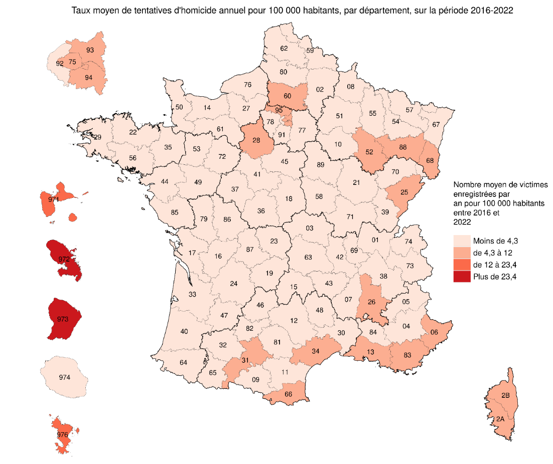
Numéro de département | Libellé de département | Homicides | Tentatives d'homicide
 |  | Taux (pour 100 000) | Taux (pour 100 000)
1 | Ain | 0.8 | 1.7
2 | Aisne | 1.5 | 2.8
3 | Allier | 0.8 | 3.7
4 | Alpes-de-Haute-Provence | 1.4 | 1.6
5 | Hautes-Alpes | 1 | 3.7
6 | Alpes-Maritimes | 1.3 | 5.3
7 | Ardèche | 1.1 | 1.1
8 | Ardennes | 1.2 | 1.7
9 | Ariège | 1.4 | 1.2
10 | Aube | 1.2 | 2.6
11 | Aude | 1.4 | 3.6
12 | Aveyron | 0.8 | 1.7
13 | Bouches-du-Rhône | 2.9 | 7.1
14 | Calvados | 0.8 | 2
15 | Cantal | 0.8 | 0.9
16 | Charente | 1.3 | 2.2
17 | Charente-Maritime | 1 | 2.6
18 | Cher | 0.9 | 1.7
19 | Corrèze | 0.7 | 1.6
21 | Côte-d'Or | 0.8 | 3.2
22 | Côtes-d'Armor | 1 | 1.7
23 | Creuse | 1.1 | 3.2
24 | Dordogne | 1.1 | 3.2
25 | Doubs | 1.3 | 5.4
26 | Drôme | 1.7 | 4.3
27 | Eure | 1.1 | 2.7
28 | Eure-et-Loir | 1.1 | 4.7
29 | Finistère | 1 | 1.9
2A | Corse-du-Sud | 3.2 | 5.9
2B | Haute-Corse | 3.7 | 5.5
30 | Gard | 1.3 | 3.9
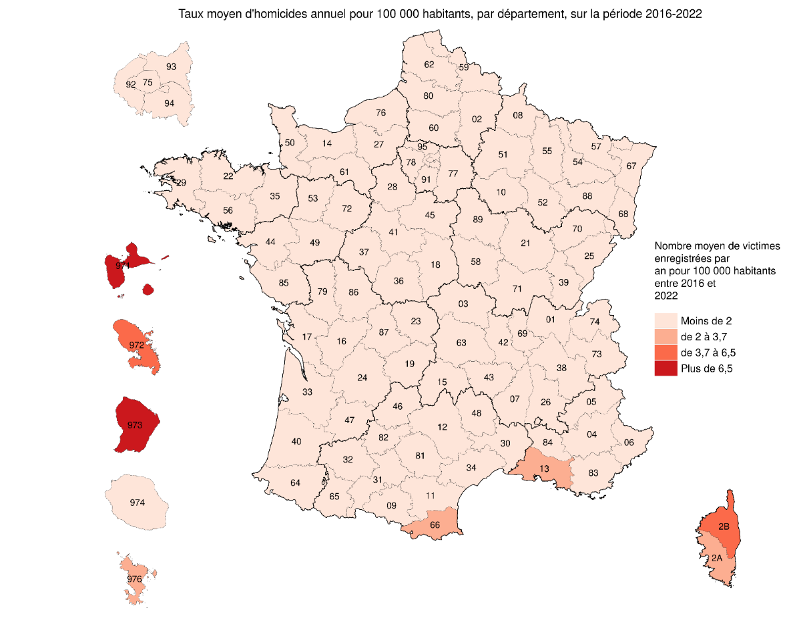
31 | Haute-Garonne | 1 | 4.7
32 | Gers | 0.9 | 1.2
33 | Gironde | 1 | 3.9
34 | Hérault | 1.4 | 4.5
35 | Ille-et-Vilaine | 0.8 | 2.7
36 | Indre | 0.7 | 2
37 | Indre-et-Loire | 0.9 | 2.2
38 | Isère | 1 | 3.2
39 | Jura | 0.4 | 0.9
40 | Landes | 0.9 | 2.2
41 | Loir-et-Cher | 0.8 | 2.7
42 | Loire | 1 | 3.9
43 | Haute-Loire | 0.7 | 1.8
44 | Loire-Atlantique | 0.9 | 3.3
45 | Loiret | 1.2 | 3.6
46 | Lot | 0.5 | 0.8
47 | Lot-et-Garonne | 1.6 | 2.7
48 | Lozère | 0.2 | 0.2
49 | Maine-et-Loire | 1 | 3.1
50 | Manche | 0.8 | 2.5
51 | Marne | 1.3 | 2.8
52 | Haute-Marne | 0.8 | 5.5
53 | Mayenne | 0.9 | 1.5
54 | Meurthe-et-Moselle | 1 | 3.6
55 | Meuse | 0.9 | 3.2
56 | Morbihan | 0.8 | 2.2
57 | Moselle | 1.4 | 2
58 | Nièvre | 0.9 | 1.8
59 | Nord | 1.2 | 3.5
60 | Oise | 0.9 | 4.5
61 | Orne | 1 | 2.9
62 | Pas-de-Calais | 1.1 | 2.9
63 | Puy-de-Dôme | 0.9 | 2.8
64 | Pyrénées-Atlantiques | 1.1 | 1.9 | Lecture : en moyenne anuelle de 2016 à 2022, on a comptabilisé en Guyane (département 973) 11,8 victimes d'homicides et 43,9 victimes de tentatives d'homicides pour 100 000 habitants.
65 | Hautes-Pyrénées | 1.1 | 3.2 | Champ : France, homicides (hors attentats) et tentatives d’homicide.
66 | Pyrénées-Orientales | 2 | 7.5 | Source : SSMSI, bases statistiques des victimes de crimes et délits enregistrés par la police et la gendarmerie entre 2016 et 2022; Insee, populations légales, recensement de la population 2019.
67 | Bas-Rhin | 0.6 | 2.5
68 | Haut-Rhin | 0.9 | 4.4
69 | Rhône | 1 | 3.7
70 | Haute-Saône | 0.9 | 3
71 | Saône-et-Loire | 0.9 | 3.4
72 | Sarthe | 1.2 | 2.4
73 | Savoie | 1.3 | 2.8
74 | Haute-Savoie | 0.8 | 2.7
75 | Paris | 1.4 | 7.5
76 | Seine-Maritime | 1.1 | 2.2
77 | Seine-et-Marne | 0.8 | 3
78 | Yvelines | 0.7 | 3.5
79 | Deux-Sèvres | 1.2 | 3.8
80 | Somme | 1.4 | 3.2
81 | Tarn | 0.7 | 1.5
82 | Tarn-et-Garonne | 0.9 | 2.2
83 | Var | 1.6 | 4.9
84 | Vaucluse | 1.5 | 3.7
85 | Vendée | 0.6 | 2.5
86 | Vienne | 1.2 | 3.4
87 | Haute-Vienne | 0.8 | 1.5
88 | Vosges | 0.7 | 5.3
89 | Yonne | 1.2 | 2
90 | Territoire de Belfort | 1.2 | 3.1
91 | Essonne | 1.1 | 3.9
92 | Hauts-de-Seine | 0.8 | 3.5
93 | Seine-Saint-Denis | 1.6 | 8
94 | Val-de-Marne | 1.2 | 6
95 | Val-d'Oise | 1 | 7.6
971 | Guadeloupe | 6.5 | 21.6
972 | Martinique | 5.3 | 23.4
973 | Guyane | 11.8 | 43.9
974 | La Réunion | 1.8 | 4.3
976 | Mayotte | 3.7 | 12

Figure 6
Figure 6 - Rapport entre les taux départementaux d’homicides et de tentatives d’homicide, selon le contexte de commission – taux moyens annuels 2016-2022 (pour 100 000 habitants)

Hors cadre familial
Numéro de département | Libellé de département |  | Hors cadre familial |  |  | Cadre familial
 |  |  | Homicides | Tentatives d'homicide |  | Homicides | Tentatives d'homicide
973 | Guyane | Guyane | 10.6 | 42.4 | Guyane | 1.2 | 1.5
971 | Guadeloupe | Guadeloupe | 6.0 | 20.3 | Guadeloupe | 0.5 | 1.3
972 | Martinique | Martinique | 4.7 | 21.6 | Martinique | 0.6 | 1.9
976 | Mayotte | Mayotte | 3.4 | 10.9 | Mayotte | 0.3 | 1.1
2B | Haute-Corse | Haute-Corse | 3.0 | 5.1 | Haute-Corse | 0.8 | 0.5
13 | Bouches-du-Rhône | Bouches-du-Rhône | 2.6 | 6.5 | Bouches-du-Rhône | 0.3 | 0.5
2A | Corse-du-Sud | Corse-du-Sud | 2.6 | 5.3 | Corse-du-Sud | 0.6 | 0.5
93 | Seine-Saint-Denis | Seine-Saint-Denis | 1.4 | 7.1 | Seine-Saint-Denis | 0.2 | 0.9
974 | La Réunion | La Réunion | 1.3 | 2.8 | La Réunion | 0.5 | 1.4
75 | Paris |  | 1.3 | 7.0 |  | 0.1 | 0.4
83 | Var |  | 1.2 | 4.3 |  | 0.4 | 0.6
26 | Drôme |  | 1.2 | 3.8 |  | 0.5 | 0.5
84 | Vaucluse |  | 1.1 | 3.1 |  | 0.4 | 0.6
66 | Pyrénées-Orientales |  | 1.1 | 6.2 | Pyrénées-Orientales | 0.9 | 1.2
4 | Alpes-de-Haute-Provence |  | 1.1 | 1.0 |  | 0.3 | 0.5
47 | Lot-et-Garonne |  | 1.0 | 2.2 | Lot-et-Garonne | 0.6 | 0.5
34 | Hérault |  | 1.0 | 4.0 |  | 0.4 | 0.5
73 | Savoie |  | 1.0 | 2.1 |  | 0.3 | 0.7
2 | Aisne |  | 0.9 | 2.2 |  | 0.5 | 0.5
59 | Nord |  | 0.9 | 3.0 |  | 0.3 | 0.5
Cadre familial
80 | Somme |  | 0.9 | 2.5 |  | 0.5 | 0.7
9 | Ariège |  | 0.9 | 0.8 |  | 0.5 | 0.4
11 | Aude |  | 0.9 | 3.0 |  | 0.5 | 0.6
94 | Val-de-Marne |  | 0.9 | 5.4 |  | 0.3 | 0.4
79 | Deux-Sèvres |  | 0.9 | 3.2 |  | 0.3 | 0.6
62 | Pas-de-Calais |  | 0.9 | 2.3 |  | 0.3 | 0.7
91 | Essonne |  | 0.8 | 3.3 |  | 0.3 | 0.6
25 | Doubs |  | 0.8 | 4.3 | Doubs | 0.4 | 1.1
6 | Alpes-Maritimes |  | 0.8 | 4.5 | Alpes-Maritimes | 0.5 | 0.9
7 | Ardèche |  | 0.8 | 0.9 |  | 0.3 | 0.2
90 | Territoire de Belfort |  | 0.8 | 2.4 |  | 0.4 | 0.6
5 | Hautes-Alpes |  | 0.8 | 3.3 |  | 0.2 | 0.4
16 | Charente |  | 0.8 | 1.6 |  | 0.5 | 0.5
76 | Seine-Maritime |  | 0.8 | 1.7 |  | 0.3 | 0.5
57 | Moselle |  | 0.8 | 1.6 | Moselle | 0.6 | 0.4
31 | Haute-Garonne |  | 0.8 | 4.2 |  | 0.2 | 0.5
51 | Marne |  | 0.8 | 2.5 |  | 0.5 | 0.3
72 | Sarthe |  | 0.8 | 2.0 |  | 0.5 | 0.5
30 | Gard |  | 0.7 | 3.1 |  | 0.6 | 0.8
23 | Creuse |  | 0.7 | 2.7 |  | 0.4 | 0.5
89 | Yonne |  | 0.7 | 1.7 |  | 0.5 | 0.3 | Lecture : en Guyane, le taux moyen annuel de victimes pour 100 000 habitants, hors cadre familial, est de 10,6 pour les homicides et de 42,4 pour les tentatives d’homicide.
69 | Rhône |  | 0.7 | 3.2 |  | 0.3 | 0.4 | Champ : France, homicides (hors attentats) et tentatives d’homicide.
17 | Charente-Maritime |  | 0.7 | 1.8 |  | 0.3 | 0.7 | Source : SSMSI, bases statistiques des victimes de crimes et délits enregistrés par la police et la gendarmerie entre 2016 et 2022; Insee, populations légales, recensement de la population 2019.
38 | Isère |  | 0.7 | 2.8 |  | 0.3 | 0.4
15 | Cantal |  | 0.7 | 0.7 |  | 0.1 | 0.2
45 | Loiret |  | 0.7 | 2.9 |  | 0.5 | 0.7
8 | Ardennes |  | 0.7 | 1.5 |  | 0.5 | 0.3
65 | Hautes-Pyrénées |  | 0.7 | 2.7 |  | 0.4 | 0.5
44 | Loire-Atlantique |  | 0.7 | 2.8 |  | 0.2 | 0.5
95 | Val-d'Oise |  | 0.7 | 6.6 | Val-d'Oise | 0.3 | 0.9
92 | Hauts-de-Seine |  | 0.7 | 3.0 |  | 0.1 | 0.4
27 | Eure |  | 0.7 | 2.2 |  | 0.5 | 0.6
10 | Aube |  | 0.6 | 2.0 |  | 0.6 | 0.6
42 | Loire |  | 0.6 | 3.2 |  | 0.4 | 0.7
28 | Eure-et-Loir |  | 0.6 | 3.8 | Eure-et-Loir | 0.4 | 1.0
55 | Meuse |  | 0.6 | 2.7 |  | 0.3 | 0.5
33 | Gironde |  | 0.6 | 3.3 |  | 0.4 | 0.6
22 | Côtes-d'Armor |  | 0.6 | 1.2 |  | 0.4 | 0.5
86 | Vienne |  | 0.6 | 2.9 | Vienne | 0.7 | 0.5
52 | Haute-Marne |  | 0.6 | 4.1 | Haute-Marne | 0.2 | 1.4
64 | Pyrénées-Atlantiques |  | 0.6 | 1.5 |  | 0.5 | 0.4
68 | Haut-Rhin |  | 0.6 | 3.7 |  | 0.3 | 0.7
49 | Maine-et-Loire |  | 0.6 | 2.4 |  | 0.4 | 0.6
14 | Calvados |  | 0.6 | 1.5 |  | 0.2 | 0.5
71 | Saône-et-Loire |  | 0.6 | 2.8 |  | 0.4 | 0.6
61 | Orne |  | 0.6 | 2.4 |  | 0.5 | 0.5
58 | Nièvre |  | 0.6 | 1.3 |  | 0.4 | 0.6
12 | Aveyron |  | 0.6 | 1.3 |  | 0.3 | 0.4
63 | Puy-de-Dôme |  | 0.6 | 2.4 |  | 0.3 | 0.4
3 | Allier |  | 0.6 | 3.0 |  | 0.3 | 0.8
50 | Manche |  | 0.5 | 1.9 |  | 0.3 | 0.6
40 | Landes |  | 0.5 | 1.6 |  | 0.4 | 0.5
54 | Meurthe-et-Moselle |  | 0.5 | 2.9 |  | 0.5 | 0.7
56 | Morbihan |  | 0.5 | 1.7 |  | 0.3 | 0.4
37 | Indre-et-Loire |  | 0.5 | 1.6 |  | 0.4 | 0.6
35 | Ille-et-Vilaine |  | 0.5 | 2.2 |  | 0.2 | 0.5
18 | Cher |  | 0.5 | 1.3 |  | 0.4 | 0.4
41 | Loir-et-Cher |  | 0.5 | 2.0 |  | 0.3 | 0.7
29 | Finistère |  | 0.5 | 1.6 |  | 0.5 | 0.4
74 | Haute-Savoie |  | 0.5 | 2.2 |  | 0.3 | 0.5
53 | Mayenne |  | 0.5 | 1.1 |  | 0.4 | 0.4
21 | Côte-d'Or |  | 0.5 | 2.7 |  | 0.3 | 0.5
43 | Haute-Loire |  | 0.5 | 1.6 |  | 0.2 | 0.2
60 | Oise |  | 0.5 | 3.7 | Oise | 0.4 | 0.9
24 | Dordogne |  | 0.5 | 2.8 | Dordogne | 0.7 | 0.4
77 | Seine-et-Marne |  | 0.5 | 2.5 |  | 0.3 | 0.5
88 | Vosges |  | 0.5 | 4.3 | Vosges | 0.3 | 1.1
87 | Haute-Vienne |  | 0.5 | 1.1 |  | 0.3 | 0.4
36 | Indre |  | 0.5 | 1.8 |  | 0.3 | 0.2
1 | Ain |  | 0.5 | 1.2 |  | 0.4 | 0.5
32 | Gers |  | 0.4 | 0.8 |  | 0.4 | 0.4
81 | Tarn |  | 0.4 | 1.1 |  | 0.2 | 0.4
82 | Tarn-et-Garonne |  | 0.4 | 2.0 |  | 0.4 | 0.2
78 | Yvelines |  | 0.4 | 2.9 |  | 0.3 | 0.6
67 | Bas-Rhin |  | 0.4 | 2.0 |  | 0.2 | 0.5
70 | Haute-Saône |  | 0.4 | 2.3 |  | 0.5 | 0.8
19 | Corrèze |  | 0.4 | 1.0 |  | 0.3 | 0.5
46 | Lot |  | 0.3 | 0.7 |  | 0.2 | 0.2
85 | Vendée |  | 0.3 | 1.8 |  | 0.2 | 0.7
39 | Jura |  | 0.2 | 0.4 |  | 0.2 | 0.5
48 | Lozère |  | 0.2 | 0.2 | Lozère | 0.0 | 0.0

Figure 7
Figure 7 - Répartition par âge des mis en cause pour homicides et tentatives d’homicide, selon le contexte de commission (en %)

Tranches d'âge | Homicides |  |  |  | Tentatives d'homicide |  |  |  | Population générale
 | Ensemble | Conjugal | Intrafamilial non conjugal | Non intrafamilial | Ensemble | Conjugal | Intrafamilial non conjugal | Non intrafamilial
Ensemble | 100.0 | 100.0 | 100.0 | 100.0 | 100.0 | 100.0 | 100.0 | 100.0 | 100.0
< 20 | 14.5 | 0.2 | 1.0 | 0.7 | 1.3 | 0.2 | 3.4 | 1.3 | 23.7
20-29 | 34.4 | 12.3 | 33.3 | 37.7 | 38.1 | 18.5 | 29.5 | 40.7 | 11.3
30-39 | 22.0 | 19.8 | 27.1 | 21.6 | 19.8 | 27.0 | 22.5 | 18.9 | 12.2
40-49 | 13.9 | 21.9 | 16.1 | 12.5 | 10.5 | 24.9 | 15.0 | 8.7 | 12.6
50-59 | 7.9 | 16.5 | 8.3 | 6.6 | 5.7 | 14.5 | 10.2 | 4.5 | 13.1
60-69 | 3.7 | 9.7 | 4.8 | 2.7 | 2.4 | 7.3 | 3.9 | 1.8 | 11.9
>= 70 | 3.5 | 18.9 | 1.9 | 1.5 | 1.3 | 5.3 | 2.9 | 0.8 | 15.2

Homicides
Tentatives d'homicide

Note : les homicides comprennent les coups et blessures volontaires suivis de mort.
Lecture : 12 % des mis en cause pour homicide conjugal ont entre 20 et 29 ans ; cette part est de 33 % pour les homicides intrafamiliaux non conjugaux et de 38 % pour les homicide hors du cadre familial.
Champ : France, homicides et tentatives d’homicide.
Source : SSMSI, bases statistiques des mis en cause pour crimes et délits enregistrés par la police et la gendarmerie entre 2016 et 2022.

